案例
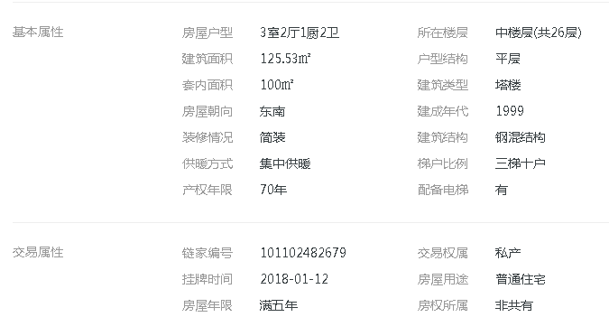

楼层
1.2.3.4.5.6.7.8.9
10.11.12.13.14.15.16.17.18
19.20.21.22.23.24.25.26

